1-1
工程款支付证书
工程名称 |  | 潜山市2018年危桥改造工程（官庄镇平峰桥） |  |  |  |  | 建设单位 |  |  |  |  |  | ERP编号 |  | 10775 | 档案编号 |  | 2018103
合同金额 |  | 861,851.19 |  |  | 中标时间 | 2018-12-10 | 已提供工程资料 |  | 中标通知书、采购合同、投资协议 |  |  |  | 保存地址 |  | 合肥 | 责任单位 |  | 安徽省十号大区
决算金额 |  | 927,138.16 |  |  | 决算时间 |  | 项目部印章 |  |  |  |  |  | 施工人 |  | 潘润18655645588 | 区域责任人 | 施迎东 | 省办负责人 | 施迎东
序号 | 经营填写 |  |  |  |  | 工程填写 | 经营填写 |  |  | 财务填写 | 经营、工程、质安填写 |  | 区域负责人 |  | 申请部门填写财务核对 |  |  | 本次支付 金额 | 剩余款项
 | 到款情况 |  |  |  |  |  | 暂列金 |  |  | 代缴税金 | 其他扣款 |  | 预留款 |  | 成本票
 | 日期 | 工程款金额 | 周转金金额 | 到款银行 | 到款账户 | 完成进度 | 比例 | 金额 | 备注 | 金额 | 金额 | 备注 | 金额 | 备注 | 供货单位 | 合同额 | 成本票额
1 | 2020-01-14 | 640,000.00 |  | 中行 | 175202745165 |  |  |  |  |  |  |  | 290,000.00 | 暂扣 | 安徽正圣建筑工程有限公司-劳务 开户行：中国建设银行潜山支行 账号：3405 0168 4308 0000 0126 |  |  | 350,000.00

合计 |  | 640000 | 0.00 |  |  |  | - | 0.00 |  | 0.00 | 0.00 | - | 290,000.00 | - | - |  |  | 350,000.00 | 0.00
本次结算、支付明细 |  | 应支付金额 |  |  | 350000.00 |  | 本次支付金额 |  |  |  |  | 小写 | 350,000.00
 |  | 已支付金额 |  |  | 0.00 |  |  |  |  |  |  | 大写 | 叁拾伍万元整

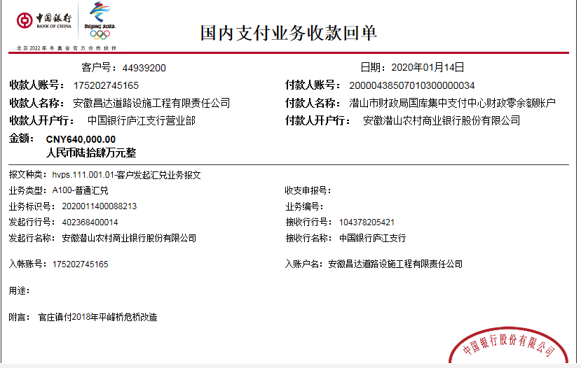

1-2
工程款支付证书
工程名称 |  | 潜山市2018年危桥改造工程（官庄镇平峰桥） |  |  |  |  | 建设单位 |  |  |  |  |  | ERP编号 |  | 10775 | 档案编号 |  | 2018103
合同金额 |  | 861,851.19 |  |  | 中标时间 | 2018-12-10 | 已提供工程资料 |  | 中标通知书、采购合同、投资协议、竣工验收、审计 |  |  |  | 保存地址 |  | 合肥 | 责任单位 |  | 安徽省十号大区
决算金额 |  | 927,138.16 |  |  | 决算时间 | 2021-01-16 | 项目部印章 |  |  |  |  |  | 施工人 |  | 潘润18655645588 | 区域责任人 | 施迎东 | 省办负责人 | 施迎东
序号 | 经营填写 |  |  |  |  | 工程填写 | 经营填写 |  |  | 财务填写 | 经营、工程、质安填写 |  | 区域负责人 |  | 申请部门填写财务核对 |  |  | 本次支付 金额 | 剩余款项
 | 到款情况 |  |  |  |  |  | 暂列金 |  |  | 代缴税金 | 其他扣款 |  | 预留款 |  | 成本票
 | 日期 | 工程款金额 | 周转金金额 | 到款银行 | 到款账户 | 完成进度 | 比例 | 金额 | 备注 | 金额 | 金额 | 备注 | 金额 | 备注 | 供货单位 | 合同额 | 成本票额
1 | 2020-01-14 | 640,000.00 |  | 中行 | 175202745165 |  |  |  |  |  |  |  | 290,000.00 | 暂扣 | 安徽正圣建筑工程有限公司-劳务 开户行：中国建设银行潜山支行 账号：3405 0168 4308 0000 0126 |  |  | 350,000.00
2 | 2021-02-08 |  |  |  |  |  | 5.0% | 46,356.91 | 全部管理费 | 65810.6 | 1,000.00 | 外经证 | -290,000.00 | 退上次暂扣 | 安徽正圣建筑工程有限公司-劳务 开户行：中国建设银行潜山支行 账号：3405 0168 4308 0000 0126 |  |  | -150,000.00
 |  |  |  |  |  |  |  |  |  |  | 350.00 | 手续费 |  |  | 彭代胜-机械 |  |  | 99,000.00
 |  |  |  |  |  |  |  |  |  |  |  | 2021-1-28退履约保证金500待年后28万工程款到账后扣除 |  |  | 方增乐-机械 |  |  | 98,000.00
 |  |  |  |  |  |  |  |  |  |  |  |  |  |  | 彭江伟-石子 |  |  | 120,006.00
 |  |  |  |  |  |  |  |  |  |  |  |  |  |  | 汪慧-水泥 |  |  | 9,476.49

合计 |  | 640000 | 0.00 |  |  |  | - | 46,356.91 |  | 65,810.60 | 1,350.00 | - | 0.00 | - | - |  |  | 526,482.49 | 0.00
本次结算、支付明细 |  | 应支付金额 |  |  | 326482.49 |  | 本次支付金额 |  |  |  |  | 小写 | 326,482.49
 |  | 已支付金额 |  |  | 0.00 |  |  |  |  |  |  | 大写 | RMB326482.49

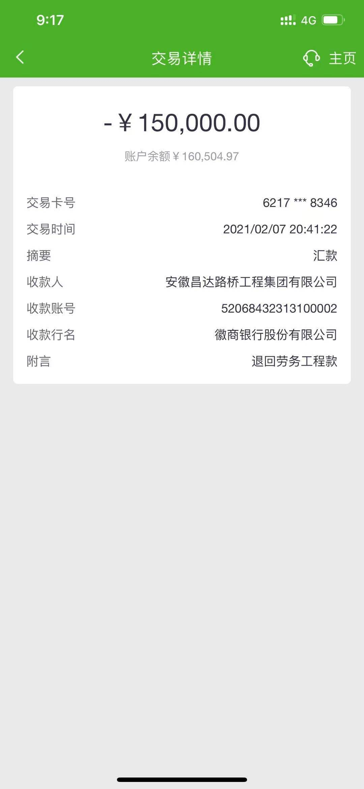

2-1
工程款支付证书
工程名称 |  | 潜山市2018年危桥改造工程（官庄镇平峰桥） |  |  |  |  | 建设单位 |  |  |  |  |  | ERP编号 |  | 10775 | 档案编号 |  | 2018103
合同金额 |  | 861,851.19 |  |  | 中标时间 | 2018-12-10 | 已提供工程资料 |  | 中标通知书、采购合同、投资协议、竣工验收、审计、不领章承诺书、终结结算承诺书 |  |  |  | 保存地址 |  | 合肥 | 责任单位 |  | 安徽省十号大区
决算金额 |  | 927,138.16 |  |  | 决算时间 | 2021-01-16 | 项目部印章 |  |  |  |  |  | 施工人 |  | 潘润18655645588 | 区域责任人 | 施迎东 | 省办负责人 | 施迎东
序号 | 经营填写 |  |  |  |  | 工程填写 | 经营填写 |  |  | 财务填写 | 经营、工程、质安填写 |  | 区域负责人 |  | 申请部门填写财务核对 |  |  | 本次支付 金额 | 剩余款项
 | 到款情况 |  |  |  |  |  | 暂列金 |  |  | 代缴税金 | 其他扣款 |  | 预留款 |  | 成本票
 | 日期 | 工程款金额 | 周转金金额 | 到款银行 | 到款账户 | 完成进度 | 比例 | 金额 | 备注 | 金额 | 金额 | 备注 | 金额 | 备注 | 供货单位 | 合同额 | 成本票额
1 | 2020-01-14 | 640,000.00 |  | 中行 | 175202745165 |  |  |  |  |  |  |  | 290,000.00 | 暂扣 | 安徽正圣建筑工程有限公司-劳务 开户行：中国建设银行潜山支行 账号：3405 0168 4308 0000 0126 |  |  | 350,000.00
2 | 2021-02-08 |  |  |  |  |  | 5.0% | 46,356.91 | 全部管理费 | 65810.6 | 1,000.00 | 外经证 | -290,000.00 | 退上次暂扣 | 安徽正圣建筑工程有限公司-劳务 开户行：中国建设银行潜山支行 账号：3405 0168 4308 0000 0126 |  |  | -150,000.00
 |  |  |  |  |  |  |  |  |  |  | 350.00 | 手续费 |  |  | 彭代胜-机械 |  |  | 99,000.00
 |  |  |  |  |  |  |  |  |  |  |  | 2021-1-28退履约保证金500待年后28万工程款到账后扣除 |  |  | 方增乐-机械 |  |  | 98,000.00
 |  |  |  |  |  |  |  |  |  |  |  |  |  |  | 彭江伟-石子 |  |  | 120,006.00
 |  |  |  |  |  |  |  |  |  |  |  |  |  |  | 汪慧-水泥 |  |  | 9,476.49
3 | 2021-03-12 | 278,524.00 |  | 中行 | 175202745165 |  |  | 0.00 |  | 0 | 200.00 | 手续费 |  |  | 汪慧-水泥 |  |  | 116,523.51
 |  |  |  |  |  |  |  |  |  |  |  |  |  |  | 凌启霞-石子 |  |  | 90,000.00
 |  |  |  |  |  |  |  |  |  |  |  |  |  |  | 汪永-石子 |  |  | 71800.49

合计 |  | 918524 | 0.00 |  |  |  | - | 46,356.91 |  | 65,810.60 | 1,550.00 | - | 0.00 | - | - |  |  | 804,806.49 | 0.00
本次结算、支付明细 |  | 应支付金额 |  |  | 278324.00 |  | 本次支付金额 |  |  |  |  | 小写 | 278,324.00
 |  | 已支付金额 |  |  | 0.00 |  |  |  |  |  |  | 大写 | RMB278324
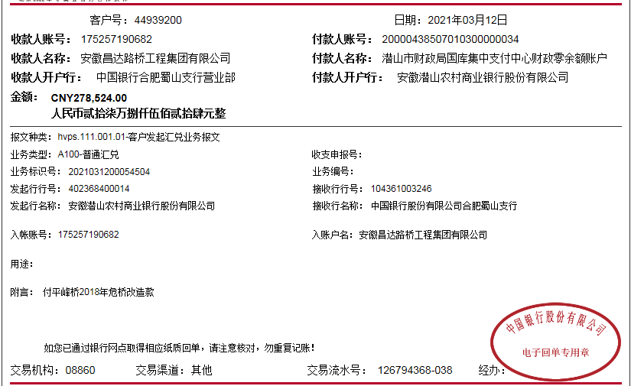
 |  |  |  |  |  |  |  |  | 287,138.16
 |  |  |  |  |  |  |  |  | 8,614.16

